Table of Contents
Read Data
 | Sheet Tab | Description | Author
1 | Table of Contents
2 | Monthly Prices
3 | Base Sheet
4 | Offset Chart
5 | Scatter
6 | Distribution Chart
7 | Distribution Chart 1
8 | 12 Month Moving Volatility
9 | Chart6
10 | Volatility
11 | Distributions
12 | regression
13 | Offset
14 | Misc
15 | Chart with NA Method

File Name: |  | C:\Users\Monika\Documents\Courses\Chapter 1. Models and Analysis\8. Data Retrivial\Commodity Price Analysis.xlsm

Colour Codes

Last Save Date
Last Save By

General Page |  | http://www.worldbank.org/en/research/commodity-markets
Current Download |  | https://thedocs.worldbank.org/en/doc/5d903e848db1d1b83e0ec8f744e55570-0350012021/related/CMO-Historical-Data-Monthly.xlsx
 |  | https://thedocs.worldbank.org/en/doc/5d903e848db1d1b83e0ec8f744e55570-0350012021/related/CMO-Historical-Data-Monthly.xlsx

Download Data
Read Data - Complete
 |  |  |  | Forecast URL | 2 | http://pubdocs.worldbank.org/en/497071555972921166/CMO-April-2019-forecasts.xlsx
The monthly link is the primary page -- find the link and right click and then copy it to the monthly section below
 |  |  |  |  |  | http://pubdocs.worldbank.org/en/991591476804663190/CMO-October-2016-Forecasts.xlsx
 |  |  |  |  |  | http://pubdocs.worldbank.org/en/975201485188874357/CMO-January-2017-Forecasts.xlsx
Monthly | https://thedocs.worldbank.org/en/doc/18675f1d1639c7a34d463f59263ba0a2-0050012025/related/CMO-Historical-Data-Monthly.xlsx |  |  |  |  | http://pubdocs.worldbank.org/en/224591469470606338/CMO-2016-Jan-Forecasts.xlsx
Annual | https://thedocs.worldbank.org/en/doc/5d903e848db1d1b83e0ec8f744e55570-0350012021/related/CMO-Historical-Data-Annual.xlsx |  |  |  |  | http://pubdocs.worldbank.org/en/590041469470605429/CMO-2015-Oct-Forecasts.xlsx
Forecast |  |  |  |  |  | http://pubdocs.worldbank.org/en/406591469470604511/CMO-2015-July-Forecasts.xlsx
 |  |  |  |  |  | http://pubdocs.worldbank.org/en/524241493046966255/CMO-April-2017-Forecasts.xlsx
Supplements |  |  |  |  |  | http://pubdocs.worldbank.org/en/497071555972921166/CMO-April-2019-forecasts.xlsx

Read Montly Only
Website where you can find the link above
 | https://www.worldbank.org/en/research/commodity-markets#1
 | h+C42ttp://www.worldbank.org/en/research/commodity-markets

 |  | http://www.worldbank.org/en/research/commodity-markets#3 | Forecast Achive
 |  | http://www.worldbank.org/en/research/commodity-markets | Pink Data Sheet
 |  | http://www.worldbank.org/en/research/commodity-markets | General Page

Read Inflation Rates
To Find Forecasts in PDF, Go to Website and get PDF

Website | h+C42ttp://www.worldbank.org/en/research/commodity-markets

Use PDF to Excel to Convert

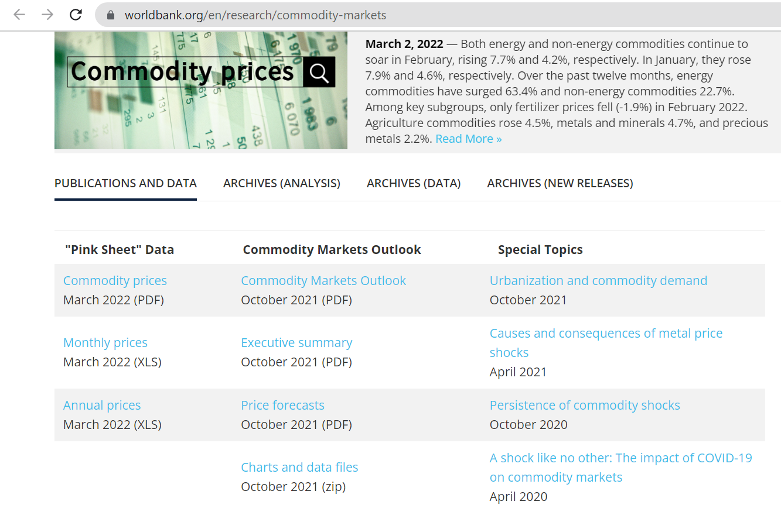

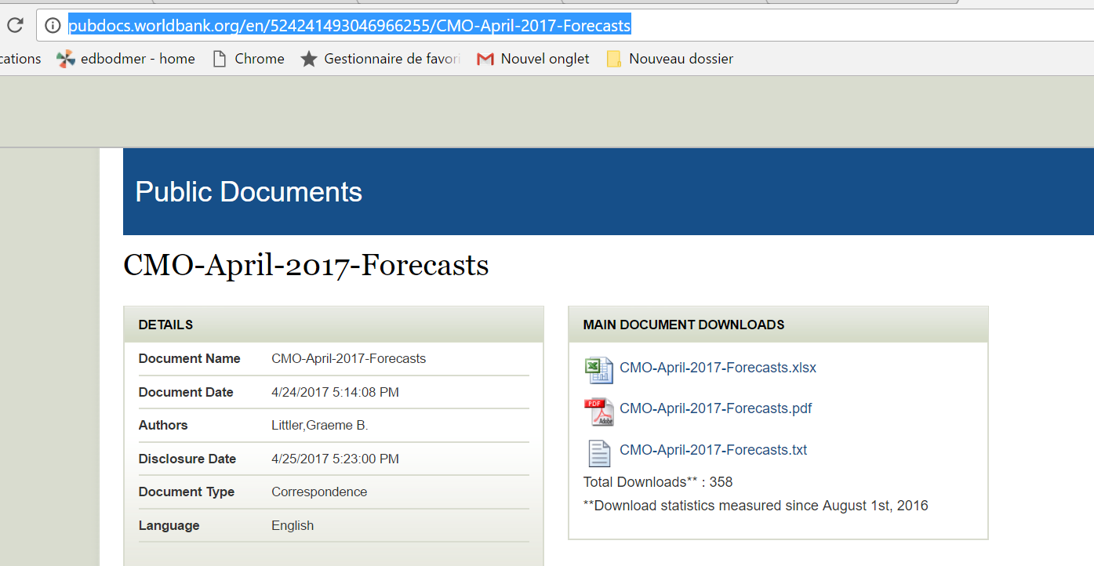
It can be tricky to get the URL for the forecasts.
You my have to go to the URL and then add the xlsx extension.

Monthly Historic Chart
Natural gas, US ($/mmbtu)Volatility72.57%US CPI Rate_x000d_Natural gas, Europe ($/mmbtu)Volatility67.46% Correlation89.67%_x000d_Last Value of Natural gas, US4.13Last Value of Natural gas, Europe15.38
 | Natural gas, US ($/mmbtu) N/A |  | Natural gas, Europe ($/mmbtu)
#N/A | 0.00 | 1-Mar-22 | 0.00
#N/A | 0.00 | 1-Apr-22 | 0.00
#N/A | 0.00 | 1-May-22 | 0.00
#N/A | 0.00 | 1-Jun-22 | 0.00
#N/A | 0.00 | 1-Jul-22 | 0.00
#N/A | 0.00 | 1-Aug-22 | 0.00
#N/A | 0.00 | 1-Sep-22 | 0.00
#N/A | 0.00 | 1-Oct-22 | 0.00
#N/A | 0.00 | 1-Nov-22 | 0.00
#N/A | 0.00 | 1-Dec-22 | 0.00
#N/A | 0.00 | 1-Jan-23 | 0.00
#N/A | 0.00 | 1-Feb-23 | 0.00
#N/A | 0.00 | 1-Mar-23 | 0.00
#N/A | 0.00 | 1-Apr-23 | 0.00
#N/A | 0.00 | 1-May-23 | 0.00
#N/A | 0.00 | 1-Jun-23 | 0.00
#N/A | 0.00 | 1-Jul-23 | 0.00
#N/A | 0.00 | 1-Aug-23 | 0.00
#N/A | 0.00 | 1-Sep-23 | 0.00
#N/A | 0.00 | 1-Oct-23 | 0.00
#N/A | 0.00 | 1-Nov-23 | 0.00
#N/A | 0.00 | 1-Dec-23 | 0.00
#N/A | 0.00 | 1-Jan-24 | 0.00
#N/A | 0.00 | 1-Feb-24 | 0.00
#N/A | 0.00 | 1-Mar-24 | 0.00
#N/A | 0.00 | 1-Apr-24 | 0.00
#N/A | 0.00 | 1-May-24 | 0.00
#N/A | 0.00 | 1-Jun-24 | 0.00
#N/A | 0.00 | 1-Jul-24 | 0.00
#N/A | 0.00 | 1-Aug-24 | 0.00
#N/A | 0.00 | 1-Sep-24 | 0.00
#N/A | 0.00 | 1-Oct-24 | 0.00
#N/A | 0.00 | 1-Nov-24 | 0.00
#N/A | 0.00 | 1-Dec-24 | 0.00
#N/A | 0.00 | 1-Jan-25 | 0.00
#N/A | 0.00 | 1-Feb-25 | 0.00
#N/A | 0.00 |  | 0.00
#N/A | 0.00 |  | 0.00
#N/A | 0.00 |  | 0.00
#N/A | 0.00 |  | 0.00
#N/A | 0.00 |  | 0.00
#N/A | 0.00 |  | 0.00
#N/A | 0.00 |  | 0.00
#N/A | 0.00 |  | 0.00
#N/A | 0.00 |  | 0.00
#N/A | 0.00 |  | 0.00
#N/A | 0.00 |  | 0.00
#N/A | 0.00 |  | 0.00
#N/A | 0.00 |  | 0.00
#N/A | 0.00 |  | 0.00
...
Series 1
Series 2
Distribution AnalysisNatural gas, Europe ($/mmbtu)
 | Probability | normdist
-62% | 0.0000 | 0.00066477726179
-59% | 0.0000 | 0.0010309150036
-56% | 0.0278 | 0.0015631402222
-53% | 0.0000 | 0.0023174020702
-50% | 0.0000 | 0.0033591795442
-47% | 0.0000 | 0.0047609477754
-44% | 0.0000 | 0.0065975393971
-42% | 0.0278 | 0.0089392059103
-39% | 0.0000 | 0.011842523745
-36% | 0.0000 | 0.015339738685
-33% | 0.0000 | 0.01942763935
-30% | 0.0000 | 0.024057499101
-27% | 0.0556 | 0.029127908247
-24% | 0.0000 | 0.034482321103
-21% | 0.0278 | 0.039912787485
-18% | 0.0833 | 0.045170614823
-15% | 0.0556 | 0.049983690434
-12% | 0.0278 | 0.054079044369
-9% | 0.0278 | 0.057208172319
-6% | 0.0556 | 0.059171899636
-3% | 0.0556 | 0.05984134206
0% | 0.0833 | 0.059171899636
3% | 0.0556 | 0.057208172319
6% | 0.0833 | 0.054079044369
9% | 0.1111 | 0.049983690434
11% | 0.0556 | 0.045170614823
14% | 0.0278 | 0.039912787485
17% | 0.0278 | 0.034482321103
20% | 0.0278 | 0.029127908247
23% | 0.0278 | 0.024057499101
26% | 0.0000 | 0.01942763935
29% | 0.0000 | 0.015339738685
32% | 0.0278 | 0.011842523745
35% | 0.0000 | 0.0089392059103
38% | 0.0000 | 0.0065975393971
41% | 0.0000 | 0.0047609477754
44% | 0.0278 | 0.0033591795442
47% | 0.0000 | 0.0023174020702
50% | 0.0000 | 0.0015631402222
53% | 0.0000 | 0.0010309150036
Start

End

Natural gas, US ($/mmbtu)Volatility72.57%US CPI Rate_x000d_Natural gas, Europe ($/mmbtu)Volatility67.46% Correlation89.67%
 | Natural gas, Europe ($/mmbtu)
0.00 | 0.00
0.00 | 0.00
0.00 | 0.00
0.00 | 0.00
0.00 | 0.00
0.00 | 0.00
0.00 | 0.00
0.00 | 0.00
0.00 | 0.00
0.00 | 0.00
0.00 | 0.00
0.00 | 0.00
0.00 | 0.00
0.00 | 0.00
0.00 | 0.00
0.00 | 0.00
0.00 | 0.00
0.00 | 0.00
0.00 | 0.00
0.00 | 0.00
0.00 | 0.00
0.00 | 0.00
0.00 | 0.00
0.00 | 0.00
0.00 | 0.00
0.00 | 0.00
0.00 | 0.00
0.00 | 0.00
0.00 | 0.00
0.00 | 0.00
0.00 | 0.00
0.00 | 0.00
0.00 | 0.00
0.00 | 0.00
0.00 | 0.00
0.00 | 0.00
0.00 | 0.00
0.00 | 0.00
0.00 | 0.00
0.00 | 0.00
0.00 | 0.00
0.00 | 0.00
0.00 | 0.00
0.00 | 0.00
0.00 | 0.00
0.00 | 0.00
0.00 | 0.00
0.00 | 0.00
0.00 | 0.00
0.00 | 0.00
...

Offset Chart
Natural gas, US ($/mmbtu)Volatility72.57%US CPI Rate_x000d_Natural gas, Europe ($/mmbtu)Volatility67.46% Correlation89.67%_x000d_Last Value of Natural gas, US4.13Last Value of Natural gas, Europe15.38
 | Natural gas, Europe ($/mmbtu) | Natural gas, US ($/mmbtu) N/A
1-Mar-22 | 32.20 | 6.53
1-Apr-22 | 29.17 | 8.14
1-May-22 | 33.56 | 7.67
1-Jun-22 | 51.33 | 7.26
1-Jul-22 | 70.04 | 8.79
1-Aug-22 | 59.10 | 7.76
1-Sep-22 | 39.02 | 5.62
1-Oct-22 | 35.72 | 5.28
1-Nov-22 | 36.04 | 5.50
1-Dec-22 | 20.18 | 3.27
1-Jan-23 | 16.54 | 2.38
1-Feb-23 | 13.81 | 2.30
1-Mar-23 | 13.52 | 2.16
1-Apr-23 | 10.11 | 2.15
1-May-23 | 10.35 | 2.18
1-Jun-23 | 9.55 | 2.55
1-Jul-23 | 11.19 | 2.58
1-Aug-23 | 11.55 | 2.64
1-Sep-23 | 14.57 | 2.99
1-Oct-23 | 14.49 | 2.71
1-Nov-23 | 11.51 | 2.53
1-Dec-23 | 9.56 | 3.18
1-Jan-24 | 8.15 | 1.72
1-Feb-24 | 8.55 | 1.50
1-Mar-24 | 9.09 | 1.60
1-Apr-24 | 10.12 | 2.13
1-May-24 | 10.87 | 2.51
1-Jun-24 | 10.35 | 2.08
1-Jul-24 | 12.37 | 1.99
1-Aug-24 | 11.78 | 2.25
1-Sep-24 | 12.92 | 2.21
1-Oct-24 | 13.93 | 2.10
1-Nov-24 | 13.86 | 3.02
1-Dec-24 | 14.66 | 4.10
1-Jan-25 | 15.34 | 4.22
1-Feb-25 | 13.24 | 4.13

Scatter
Natural gas, US ($/mmbtu)Volatility72.57%US CPI Rate_x000d_Natural gas, Europe ($/mmbtu)Volatility67.46% Correlation89.67%
 | Natural gas, Europe ($/mmbtu)
0.00 | 0.00
0.00 | 0.00
0.00 | 0.00
0.00 | 0.00
0.00 | 0.00
0.00 | 0.00
0.00 | 0.00
0.00 | 0.00
0.00 | 0.00
0.00 | 0.00
0.00 | 0.00
0.00 | 0.00
0.00 | 0.00
0.00 | 0.00
0.00 | 0.00
0.00 | 0.00
0.00 | 0.00
0.00 | 0.00
0.00 | 0.00
0.00 | 0.00
0.00 | 0.00
0.00 | 0.00
0.00 | 0.00
0.00 | 0.00
0.00 | 0.00
0.00 | 0.00
0.00 | 0.00
0.00 | 0.00
0.00 | 0.00
0.00 | 0.00
0.00 | 0.00
0.00 | 0.00
0.00 | 0.00
0.00 | 0.00
0.00 | 0.00
0.00 | 0.00
0.00 | 0.00
0.00 | 0.00
0.00 | 0.00
0.00 | 0.00
0.00 | 0.00
0.00 | 0.00
0.00 | 0.00
0.00 | 0.00
0.00 | 0.00
0.00 | 0.00
0.00 | 0.00
0.00 | 0.00
0.00 | 0.00
0.00 | 0.00
...

Distribution Chart
Distribution AnalysisNatural gas, US ($/mmbtu)
 | Probability | normdist
-64% | 0.000% | 0.066%
-61% | 2.778% | 0.103%
-58% | 0.000% | 0.156%
-55% | 0.000% | 0.232%
-51% | 2.778% | 0.336%
-48% | 0.000% | 0.476%
-45% | 0.000% | 0.660%
-42% | 0.000% | 0.894%
-39% | 0.000% | 1.184%
-35% | 0.000% | 1.534%
-32% | 2.778% | 1.943%
-29% | 2.778% | 2.406%
-26% | 0.000% | 2.913%
-23% | 0.000% | 3.448%
-20% | 0.000% | 3.991%
-16% | 2.778% | 4.517%
-13% | 2.778% | 4.998%
-10% | 2.778% | 5.408%
-7% | 5.556% | 5.721%
-4% | 16.667% | 5.917%
0% | 11.111% | 5.984%
3% | 8.333% | 5.917%
6% | 5.556% | 5.721%
9% | 2.778% | 5.408%
12% | 0.000% | 4.998%
15% | 5.556% | 4.517%
19% | 5.556% | 3.991%
22% | 2.778% | 3.448%
25% | 5.556% | 2.913%
28% | 0.000% | 2.406%
31% | 8.333% | 1.943%
35% | 0.000% | 1.534%
38% | 2.778% | 1.184%
41% | 0.000% | 0.894%
44% | 0.000% | 0.660%
47% | 0.000% | 0.476%
50% | 0.000% | 0.336%
54% | 0.000% | 0.232%
57% | 0.000% | 0.156%
60% | 0.000% | 0.103%

Distribution Chart 1
Distribution AnalysisNatural gas, Europe ($/mmbtu)
 | Probability | normdist
-62% | 0.0000 | 0.00066477726179
-59% | 0.0000 | 0.0010309150036
-56% | 0.0278 | 0.0015631402222
-53% | 0.0000 | 0.0023174020702
-50% | 0.0000 | 0.0033591795442
-47% | 0.0000 | 0.0047609477754
-44% | 0.0000 | 0.0065975393971
-42% | 0.0278 | 0.0089392059103
-39% | 0.0000 | 0.011842523745
-36% | 0.0000 | 0.015339738685
-33% | 0.0000 | 0.01942763935
-30% | 0.0000 | 0.024057499101
-27% | 0.0556 | 0.029127908247
-24% | 0.0000 | 0.034482321103
-21% | 0.0278 | 0.039912787485
-18% | 0.0833 | 0.045170614823
-15% | 0.0556 | 0.049983690434
-12% | 0.0278 | 0.054079044369
-9% | 0.0278 | 0.057208172319
-6% | 0.0556 | 0.059171899636
-3% | 0.0556 | 0.05984134206
0% | 0.0833 | 0.059171899636
3% | 0.0556 | 0.057208172319
6% | 0.0833 | 0.054079044369
9% | 0.1111 | 0.049983690434
11% | 0.0556 | 0.045170614823
14% | 0.0278 | 0.039912787485
17% | 0.0278 | 0.034482321103
20% | 0.0278 | 0.029127908247
23% | 0.0278 | 0.024057499101
26% | 0.0000 | 0.01942763935
29% | 0.0000 | 0.015339738685
32% | 0.0278 | 0.011842523745
35% | 0.0000 | 0.0089392059103
38% | 0.0000 | 0.0065975393971
41% | 0.0000 | 0.0047609477754
44% | 0.0278 | 0.0033591795442
47% | 0.0000 | 0.0023174020702
50% | 0.0000 | 0.0015631402222
53% | 0.0000 | 0.0010309150036

Distributions
 |  |  |  |  | Start Period |  | #N/A |  |  |  | Start Period |  | #N/A

 |  |  |  |  |  | Std Dev | 3 |  |  |  | Std Dev |  | 3

 | Natural gas, US |  |  |  |  |  | Natural gas, US |  |  |  |  |  | second
Mean | 3.6595138889 |  |  |  |  | Mean | -0.47% |  |  |  | Mean |  | -0.032335749618
stdev | 2.1125189986 |  |  |  |  | stdev | 21.22% |  |  |  | stdev |  | 0.19625794676
avg+4*stdev | 12.109589883 |  |  |  |  | Low Range | 63.21% |  |  |  | Low Range |  | -0.6211095899
avg-4*stdev | 0 |  |  |  |  | High Range | -64.14% |  |  |  | High Range |  | 0.55643809066

bins | 40 |  |  |  |  | bins | 40 |  |  |  | bins |  | 40
increment | 0.30273974708 |  |  |  |  | increment | 0.031836826698 |  |  |  | increment |  | 0.029438692014

 |  | Frequency | Probability | normdist |  |  |  | Frequency | Probability | normdist |  | Frequency | Probability | normdist
1 | 0 | 0 | 0 | 0.012751189196 |  |  | -64% | 0 | 0.000% | 0.066% | -62% | 0 | 0.0000 | 0.00066477726179
2 | 0.30273974708 | 0 | 0 | 0.016177273061 |  |  | -61% | 1 | 2.778% | 0.103% | -59% | 0 | 0.0000 | 0.0010309150036
3 | 0.60547949417 | 0 | 0 | 0.020106701187 |  |  | -58% | 0 | 0.000% | 0.156% | -56% | 1 | 0.0278 | 0.0015631402222
4 | 0.90821924125 | 0 | 0 | 0.024482581704 |  |  | -55% | 0 | 0.000% | 0.232% | -53% | 0 | 0.0000 | 0.0023174020702
5 | 1.2109589883 | 0 | 0 | 0.029204816539 |  |  | -51% | 1 | 2.778% | 0.336% | -50% | 0 | 0.0000 | 0.0033591795442
6 | 1.5136987354 | 1 | 0.027777777778 | 0.034129712776 |  |  | -48% | 0 | 0.000% | 0.476% | -47% | 0 | 0.0000 | 0.0047609477754
7 | 1.8164384825 | 2 | 0.055555555556 | 0.039074341298 |  |  | -45% | 0 | 0.000% | 0.660% | -44% | 0 | 0.0000 | 0.0065975393971
8 | 2.1191782296 | 3 | 0.083333333333 | 0.043825974212 |  |  | -42% | 0 | 0.000% | 0.894% | -42% | 1 | 0.0278 | 0.0089392059103
9 | 2.4219179767 | 8 | 0.22222222222 | 0.04815621816 |  |  | -39% | 0 | 0.000% | 1.184% | -39% | 0 | 0.0000 | 0.011842523745
10 | 2.7246577238 | 6 | 0.16666666667 | 0.051838693666 |  |  | -35% | 0 | 0.000% | 1.534% | -36% | 0 | 0.0000 | 0.015339738685
11 | 3.0273974708 | 2 | 0.055555555556 | 0.054668430467 |  |  | -32% | 1 | 2.778% | 1.943% | -33% | 0 | 0.0000 | 0.01942763935
12 | 3.3301372179 | 2 | 0.055555555556 | 0.05648069645 |  |  | -29% | 1 | 2.778% | 2.406% | -30% | 0 | 0.0000 | 0.024057499101
13 | 3.632876965 | 0 | 0 | 0.05716686313 |  |  | -26% | 0 | 0.000% | 2.913% | -27% | 2 | 0.0556 | 0.029127908247
14 | 3.9356167121 | 0 | 0 | 0.056685184202 |  |  | -23% | 0 | 0.000% | 3.448% | -24% | 0 | 0.0000 | 0.034482321103
15 | 4.2383564592 | 3 | 0.083333333333 | 0.055064999984 |  |  | -20% | 0 | 0.000% | 3.991% | -21% | 1 | 0.0278 | 0.039912787485
16 | 4.5410962063 | 0 | 0 | 0.052403778916 |  |  | -16% | 1 | 2.778% | 4.517% | -18% | 3 | 0.0833 | 0.045170614823
17 | 4.8438359533 | 0 | 0 | 0.048857410957 |  |  | -13% | 1 | 2.778% | 4.998% | -15% | 2 | 0.0556 | 0.049983690434
18 | 5.1465757004 | 0 | 0 | 0.044625097066 |  |  | -10% | 1 | 2.778% | 5.408% | -12% | 1 | 0.0278 | 0.054079044369
19 | 5.4493154475 | 1 | 0.027777777778 | 0.039930870637 |  |  | -7% | 2 | 5.556% | 5.721% | -9% | 1 | 0.0278 | 0.057208172319
20 | 5.7520551946 | 2 | 0.055555555556 | 0.035004128247 |  |  | -4% | 6 | 16.667% | 5.917% | -6% | 2 | 0.0556 | 0.059171899636
21 | 6.0547949417 | 0 | 0 | 0.030061499114 |  |  | 0% | 4 | 11.111% | 5.984% | -3% | 2 | 0.0556 | 0.05984134206
22 | 6.3575346888 | 0 | 0 | 0.025291983126 |  |  | 3% | 3 | 8.333% | 5.917% | 0% | 3 | 0.0833 | 0.059171899636
23 | 6.6602744358 | 1 | 0.027777777778 | 0.020846637455 |  |  | 6% | 2 | 5.556% | 5.721% | 3% | 2 | 0.0556 | 0.057208172319
24 | 6.9630141829 | 0 | 0 | 0.016833329518 |  |  | 9% | 1 | 2.778% | 5.408% | 6% | 3 | 0.0833 | 0.054079044369
25 | 7.26575393 | 1 | 0.027777777778 | 0.013316341294 |  |  | 12% | 0 | 0.000% | 4.998% | 9% | 4 | 0.1111 | 0.049983690434
26 | 7.5684936771 | 0 | 0 | 0.010320023615 |  |  | 15% | 2 | 5.556% | 4.517% | 11% | 2 | 0.0556 | 0.045170614823
27 | 7.8712334242 | 2 | 0.055555555556 | 0.0078353309651 |  |  | 19% | 2 | 5.556% | 3.991% | 14% | 1 | 0.0278 | 0.039912787485
28 | 8.1739731713 | 1 | 0.027777777778 | 0.005827937447 |  |  | 22% | 1 | 2.778% | 3.448% | 17% | 1 | 0.0278 | 0.034482321103
29 | 8.4767129183 | 0 | 0 | 0.0042467167851 |  |  | 25% | 2 | 5.556% | 2.913% | 20% | 1 | 0.0278 | 0.029127908247
30 | 8.7794526654 | 0 | 0 | 0.0030316048756 |  |  | 28% | 0 | 0.000% | 2.406% | 23% | 1 | 0.0278 | 0.024057499101
31 | 9.0821924125 | 1 | 0.027777777778 | 0.0021201802085 |  |  | 31% | 3 | 8.333% | 1.943% | 26% | 0 | 0.0000 | 0.01942763935
32 | 9.3849321596 | 0 | 0 | 0.0014526260781 |  |  | 35% | 0 | 0.000% | 1.534% | 29% | 0 | 0.0000 | 0.015339738685
33 | 9.6876719067 | 0 | 0 | 0.00097502506004 |  |  | 38% | 1 | 2.778% | 1.184% | 32% | 1 | 0.0278 | 0.011842523745
34 | 9.9904116538 | 0 | 0 | 0.00064114845595 |  |  | 41% | 0 | 0.000% | 0.894% | 35% | 0 | 0.0000 | 0.0089392059103
35 | 10.293151401 | 0 | 0 | 0.00041303067255 |  |  | 44% | 0 | 0.000% | 0.660% | 38% | 0 | 0.0000 | 0.0065975393971
36 | 10.595891148 | 0 | 0 | 0.0002606675016 |  |  | 47% | 0 | 0.000% | 0.476% | 41% | 0 | 0.0000 | 0.0047609477754
37 | 10.898630895 | 0 | 0 | 0.00016116560227 |  |  | 50% | 0 | 0.000% | 0.336% | 44% | 1 | 0.0278 | 0.0033591795442
38 | 11.201370642 | 0 | 0 | 9.7619977371E-05 |  |  | 54% | 0 | 0.000% | 0.232% | 47% | 0 | 0.0000 | 0.0023174020702
39 | 11.504110389 | 0 | 0 | 5.7927652733E-05 |  |  | 57% | 0 | 0.000% | 0.156% | 50% | 0 | 0.0000 | 0.0015631402222
40 | 11.806850136 | 0 | 0 | 3.3675499048E-05 |  |  | 60% | 0 | 0.000% | 0.103% | 53% | 0 | 0.0000 | 0.0010309150036
 |  |  | 1 | 0.96445943275

